เตรียมการไร่แม่ฟ้าหลวง
การเตรียมการสถานที่ ณ ไร่แม่ฟ้าหลวง
คณะ ดอยตุงแอนด์ เฟรนด์ DoiTung And Friends
วันพฤหัสบดี ที่ 26 เมษายน 2562
เวลา | กำหนดการ | ผู้รับผิดชอบ | หมายเหตุ
10.50 น. | คณะเดินทางถึงยังอุทยานศิลปะวัฒนธรรมแม่ฟ้าหลวง
ประตูแก้วมาเลิง | เข้าประตูแก้วมาเลิง (ประตูหน้า)
 | 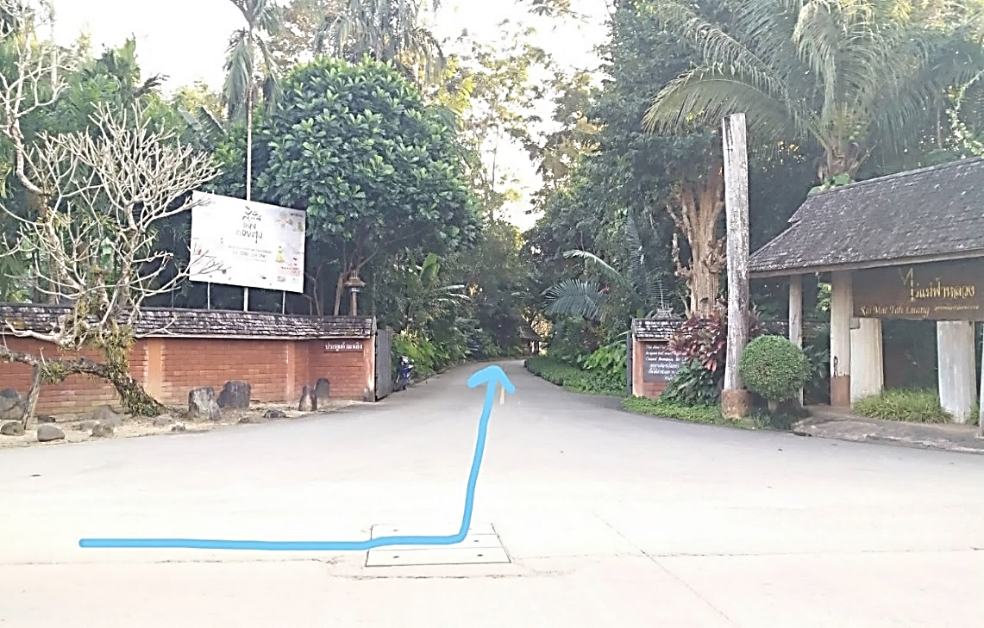 | ลิ้ม/เซิน/โย /ยานยนต์

 | พี่ดุ๊ก อรรถพลให้การต้อนรับ ณ ศาลาแก้ว
ถนนลีลาวดี | 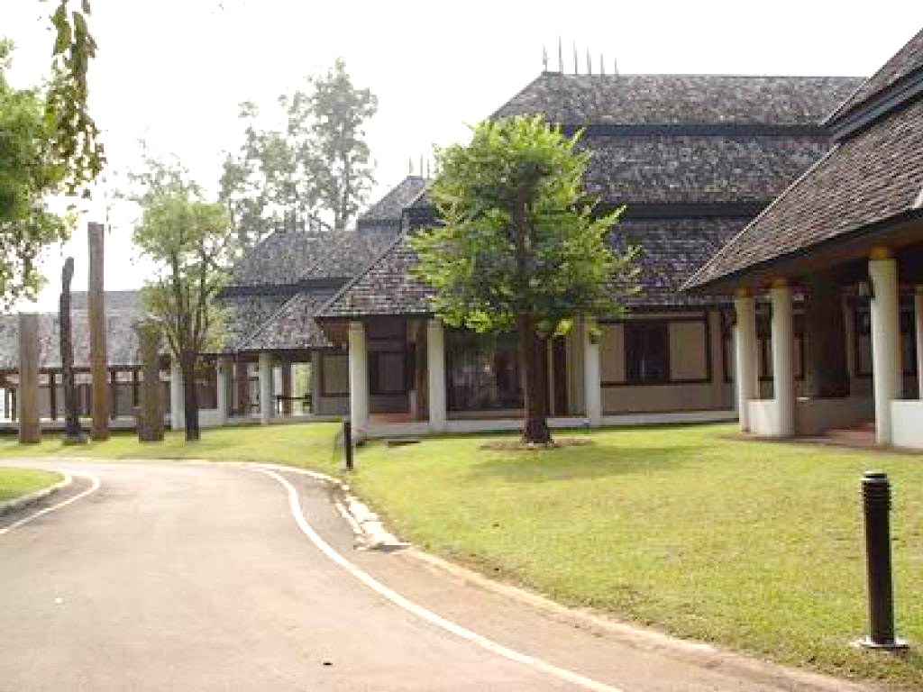 | ลิ้ม/เซิน/โย /ยานยนต์ | รถตู้ยานยนต์ ขับผ่านถนนเส้นเลียบลานโคลเวอร์ ตรงไปจอดที่หน้า ศาลาแก้ว

ทางเดินผ่านร้านค้าไร่แม่ฟ้าหลวง | 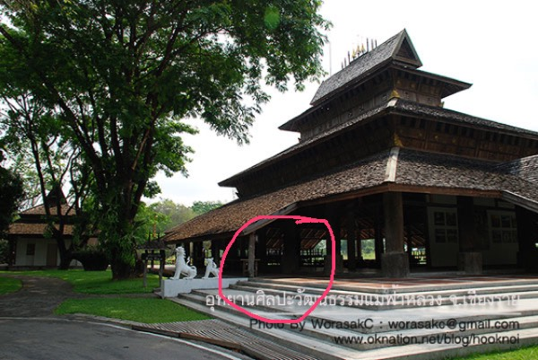 | พี่ดุ๊กไร่ฯ/พี่อัมพร /ลิ้ม
 | พี่ดุ๊ก อรรถพลให้การต้อนรับ ณ ศาลาแก้ว พร้อมจนท.ไร่ เตรียม Welcome Drink และอาหารว่าง ไว้ตอนรับ ณ บันไดสิงห์ หน้าศาลาแก้ว
จุดสาธิตการทำสรวยดอกไม้ | 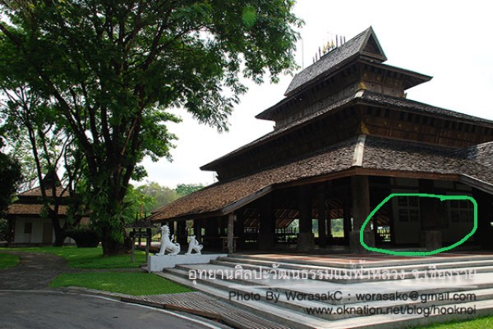 | พี่ดุ๊กไร่ฯ/พี่อัมพร /ลิ้ม
 | สาธิตการทำสรวยดอกไม้แบบล้านนา ณ ศาลาแก้วเพื่อนำไปสักการะพระรูปสมเด็จย่าในหอแก้ว
 | เยี่ยมชมนิทรรศการ ลายสัก อักขระเลขยันต์ ในหอแก้ว
ทางเข้าชมนิทรรศการหอแก้ว | 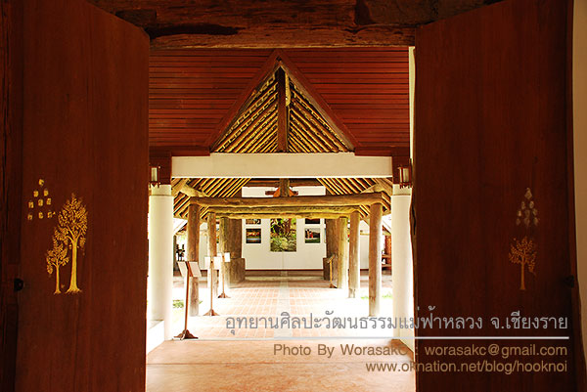 | พี่ดุ๊กไร่ฯ/พี่อัมพร
พระรูปด้านหน้าประตูทางเข้าชมนิทรรศการฯ | 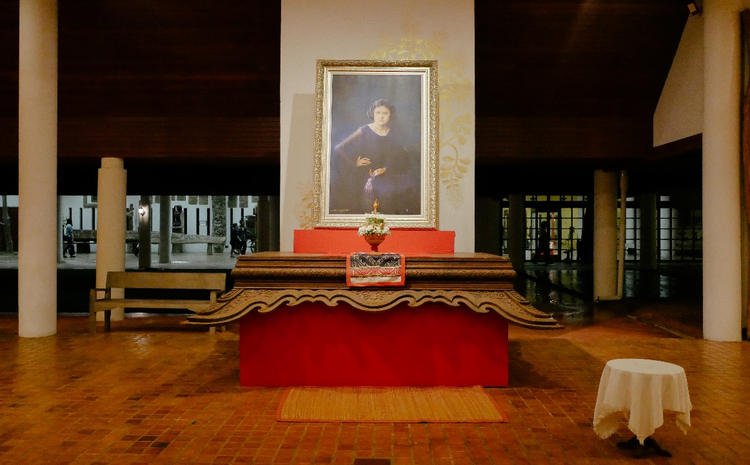 | พี่ดุ๊กไร่ฯ/พี่อัมพร | คณะนำสรวยดอกไม้มาสักการะพระรูปที่หอแก้ว
ตัวอย่างนิทรรศการด้านใน | 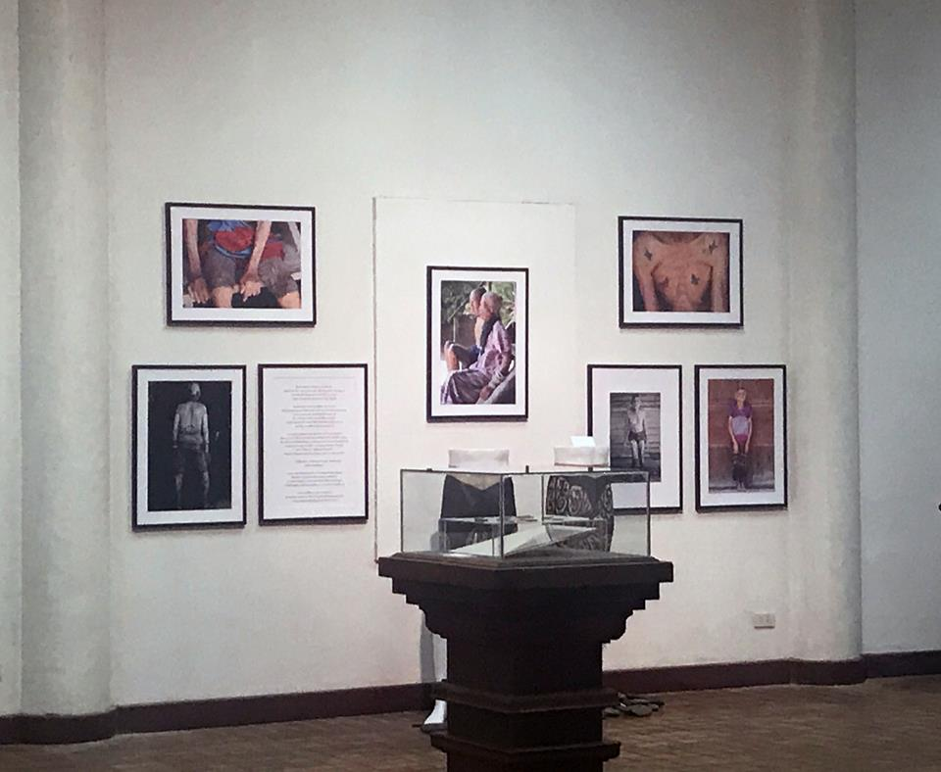 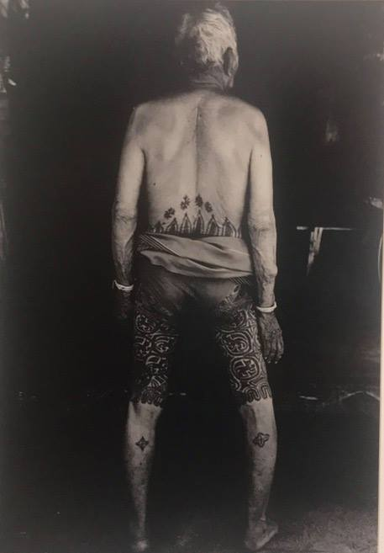 | พี่ดุ๊กไร่ฯ/พี่อัมพร
ตัวอย่างนิทรรศการด้านใน | 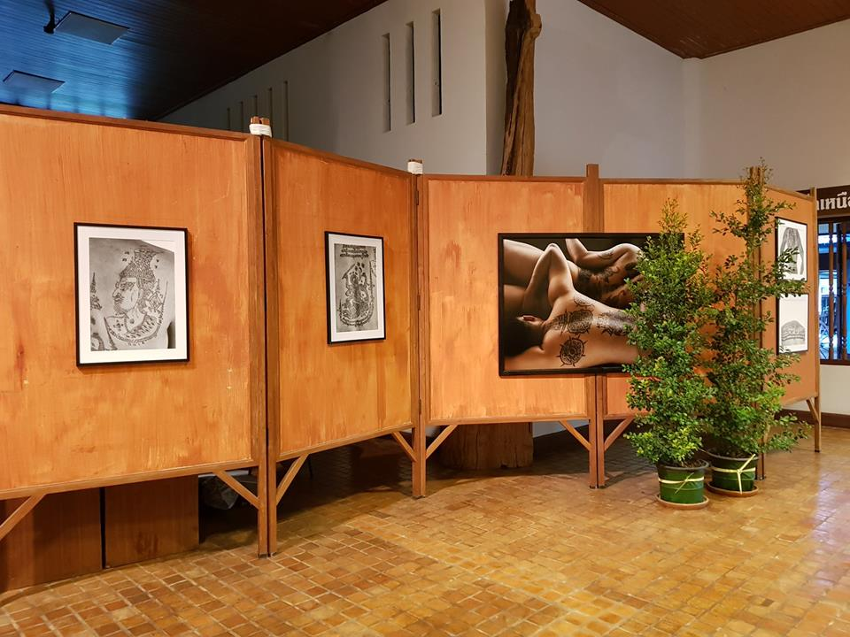 | พี่ดุ๊กไร่ฯ/พี่อัมพร
ตัวอย่างนิทรรศการด้านใน | 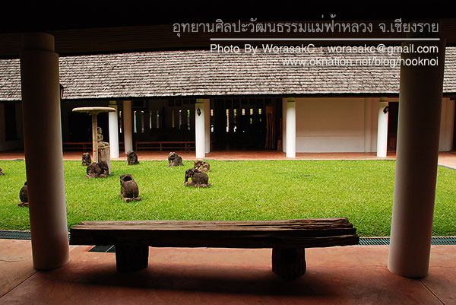
ตัวอย่างนิทรรศการด้านใน | 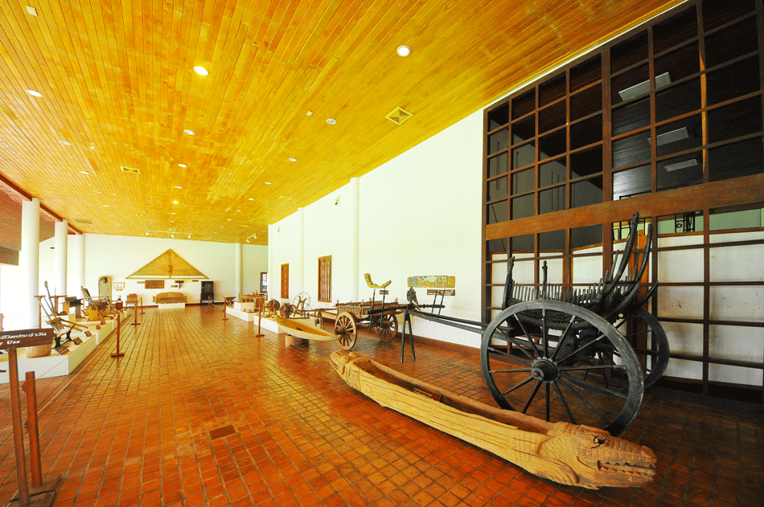
ศาลาแก้ว | 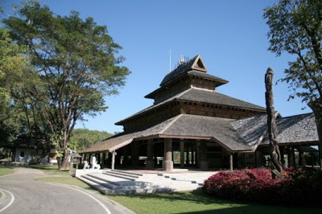
 | อ.นคร /พี่ดุ๊กอรรถพล กล่าวต้อนรับคณะ และแนะนำสถานที่และอาหาร ร่วมรับประทานอาหารสไตล์กาดหมั้ว โดยร้านอาหารที่มีชื่อเสียงของจังหวัดเชียงราย - น้ำพริกสูตรอุทยานฯ -ก๋วยเตี๋ยวคั่วไก่ -ไก่ย่างวิเชียรบุรี -ต้มแซ่บซี่โครงหมู -ข้าวเกรียบปากหม้อ -ลาบหมูคั่ว -ขนมหวานบัวลอยป้าอ้วน -น้ำสุมนไพร -ผลไม้สด | พี่ดุ๊กไร่ฯ/พี่อัมพร /ลิ้ม
บัวลอยป้าอ้วน | 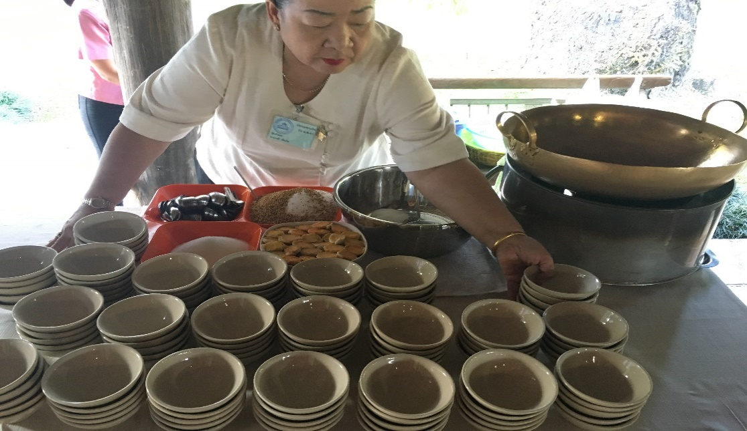 | พี่ดุ๊กไร่ฯ/พี่อัมพร /ลิ้ม
รูปแบบการจัดแบบกาดหมั้ว | 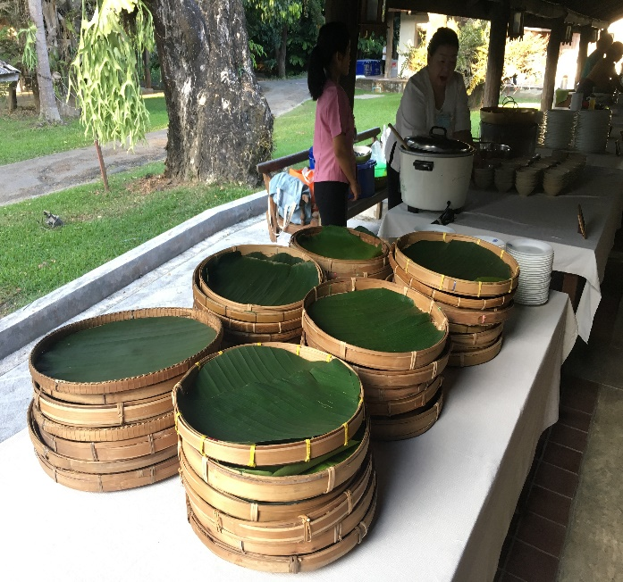 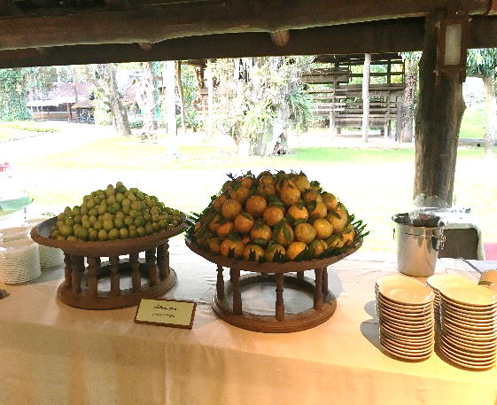
รูปแบบการจัดแบบกาดหมั้ว | 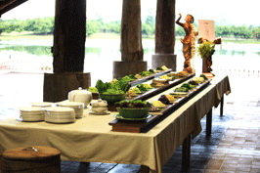

ผังกาดหมั้วศาลาแก้ว
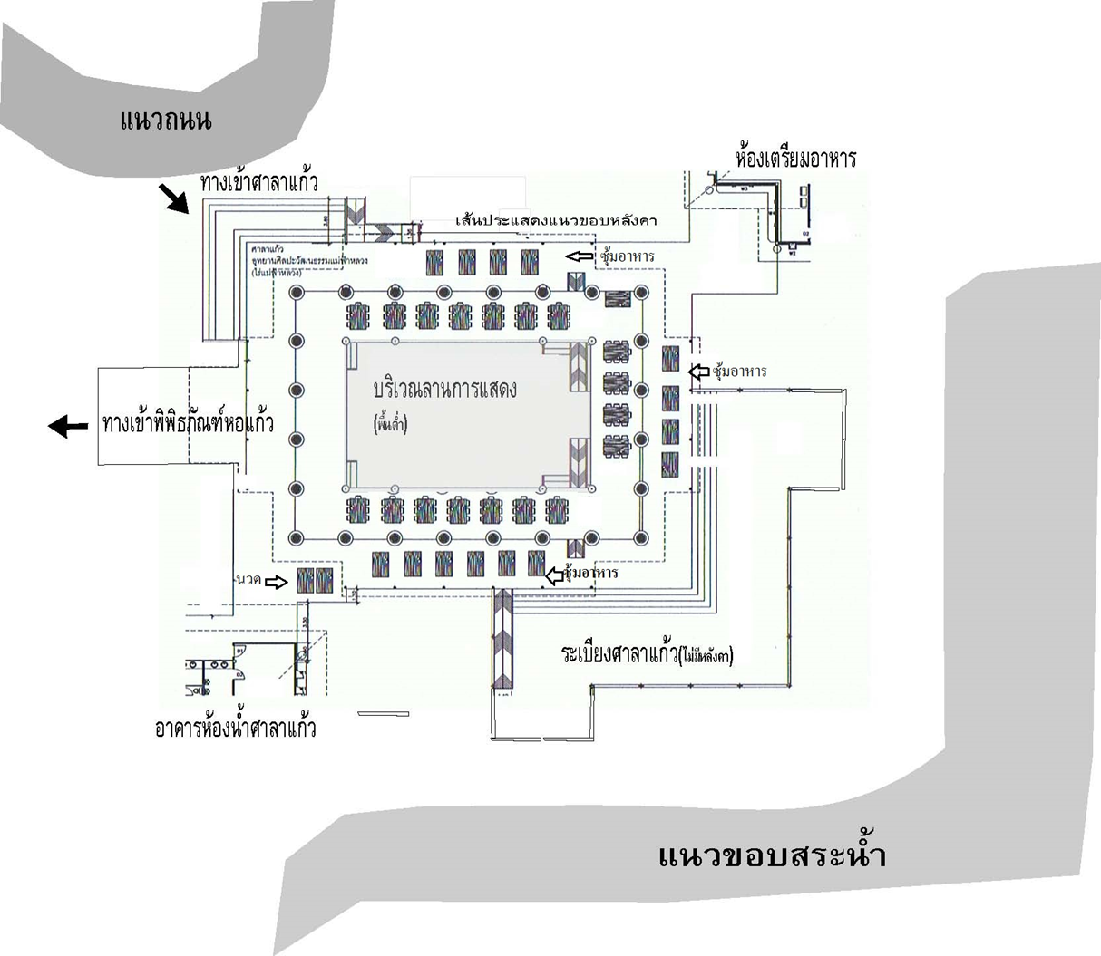
ผังการจัดกาดหมั้วในศาลาแก้วไร่แม่ฟ้าหลวง
วันพฤหัสบดีที่ 26 เมษายน 2561
 | PLAN B
 | รถเข้าประตูด้านหน้า (แก้วมาเลิง)
 | ส่งคณะหน้าศาลาแก้ว รถจอดที่หน้าร้านค้าไร่ฯ
 | รับ Welcome Drink และ อาหารว่าง ณ ลานทางเข้าศาลาแก้ว
 | สาธิตการทำสรวยดอกไม้ ณ ศาลาแก้ว
 | นำสรวยดอกไม้ของตัวเองสักการะพระรูปสมเด็จย่าด้านในหอแก้วแก้ว
 | ชมนิทรรศการ ลายสักอักขระเลขยันต์ด้านในหอแก้ว
 | รับประทานอาหารกลางวันแบบกาดหมั้ว ณ ศาลาแก้ว
 | ส่งแขกกลับ รถวนเข้ามารับหน้าศาลาแก้ว

